상품제안서
엘지 여행용 7종세트 | 상품코드: S20806

 |  |  |  |  |  |  | 02-713-8555 | www.synergygift.co.kr
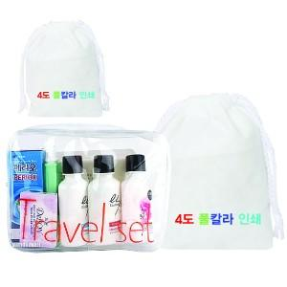

【상세/제작정보】

【인쇄/포장옵션】 | 풀칼라 / 부직포파우치

【공급단가】 | 수량 | 100~ | 300~ | 500~ | 1,000~ | 3,000~
*VAT별도 | 단가 | 6,250원 | 6,020원 | 5,790원 | 5,560원 | 5,420원

【상품 URL】 | https://www.synergygift.co.kr:443/src/goods_detail.php?gdno=20806

